כללי
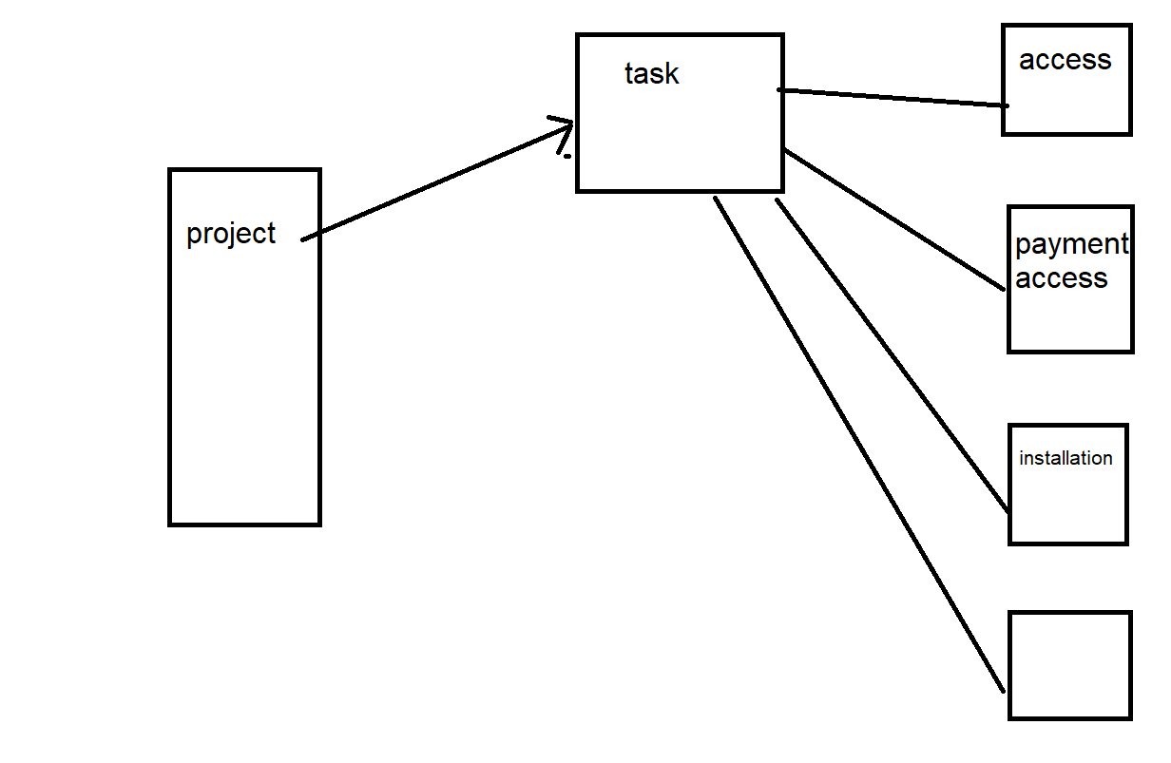
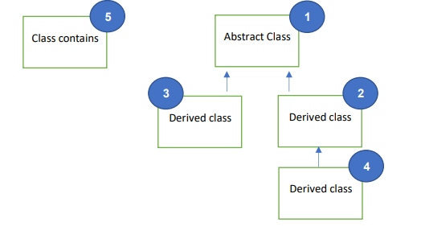
משימה
מימוש | מימוש חומרתי |  |  |  |  |  | ניהול פרויקט
 | מימוש תוכנתי

פגישה
תכנון |  |  |  |  |  |  |  | שדה1 | שדה2 | שדה 3 | שדה 4* | שדה 5 | שדה 6 | שדה 7* | שדה 8 | שדה 9 | שדה 10 | שדה 11 | שדה 12 | שדה 13
 |  | תיאור |  |  |  | # | מחלקה | תאריך התחלה | תאריך סוף | שם | משתתפים | מיקום | כמות הכסף שנדרש לתשלום | משאבים | כולל בדיקה | סוכם בפגישה | סוכם בהתקנה | מספר משימה | סופר משימות | כמות משימות בפרויקט
 |  | הפרויקט יכיל משימות ויארגן אתן לפי ציר הזמן | 5 | פרויקט | > | 1 | משימה | V | V | V | X | X | X | X | X | X | X | V | V | X
 |  |  |  |  |  | 2 | פגישה | * | * | * | V | V | X | X | X | X | X | * | * | X
 |  |  |  |  |  | 4 | פגישה תשלום | * | * | * | * | * | V | X | X | X | V | * | * | X
 |  |  |  |  |  | 3 | התקנה | * | * | * | X | X | X | V | V | V | X | * | * | X
 |  |  |  |  |  | 5 | פרויקט | X | X | X | X | X | X | X | X | X | X | V | X | V

